Page de Garde


PROJETS FINANCES PAR L'APPEL A PROJETS COMMUN 2020
CONFERENCE DES FINANCEURS 35, DEPARTEMENT 35,
ARS BRETAGNE, POUR BIEN VIEILLIR BRETAGNE

Notice
Contexte
La conférence des financeurs de la prévention de la perte d’autonomie (CFPPA) des personnes âgées d’Ille-et-Vilaine constitue une instance de coordination visant à développer les politiques de prévention en réunissant tous les acteurs du territoire départemental concourant à leur financement.
Depuis 2019, la Conférence des financeurs 35, le Département 35, l'Inter régimes (Pour bien vieillir Bretagne) et l’ARS publient des appels à projets communs, afin de renforcer l’impact et la visibilité des offres de prévention existantes et dans une logique de simplification des démarches pour les promoteurs.
Le présent outil recense les actions de prévention financées par l'appel à projet commun pour l'année 2020 sur le département d'Ille-et-Vilaine. Cet outil a été conçu pour répondre aux besoins d'interconnaissance des projets et porteurs de projets financés, besoins formulés par les acteurs de la prévention de la perte d'autonomie lors de la réunion CFPPA 35 du 13 décembre 2019.
Comment utiliser cet outil?
-L'onglet 'Compilation Projets Financés' recense la totalité des projets financés à l'échelle du département, ainsi que les promoteurs d'actions.
-Les onglets suivants recensent les actions à l'échelle des territoires d'agences départementales, avec un classement par commune selon les lieux prévisionnels d'action indiqués dans les dossiers de candidatures. Les cartographies adjacentes permettent de repérer la localisation des actions sur chaque territoire d'agence départementale.
Cet outil peut-être utilisé par tous les acteurs de prévention intervenant en Ille-et-Vilaine pour promouvoir l'offre de prévention et mobiliser le public.

Carto AD Rennes
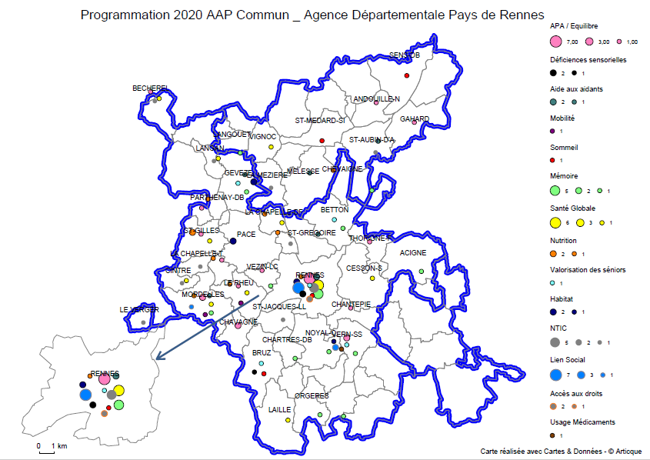

Carto AD St Malo
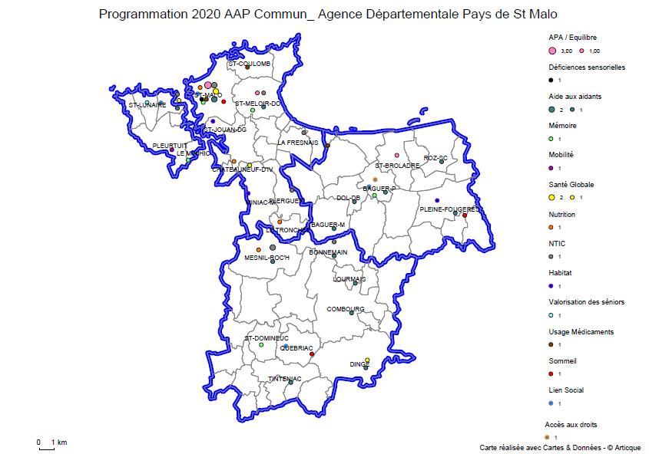

Carto AD Vitré
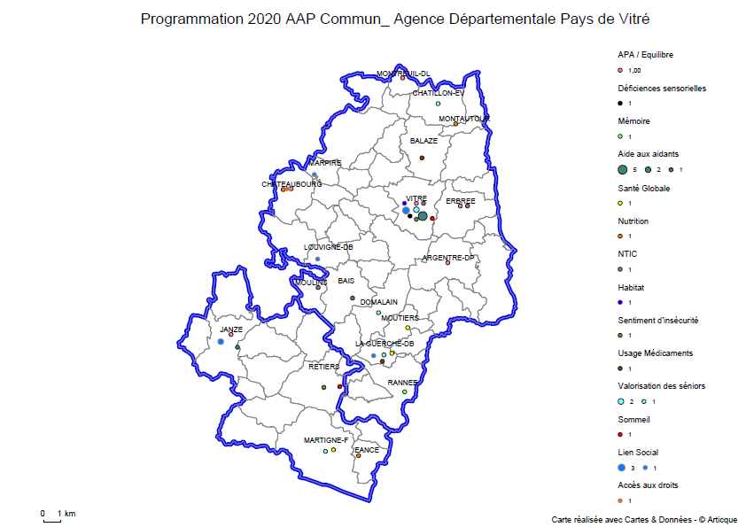

Carto AD Redon Vallons
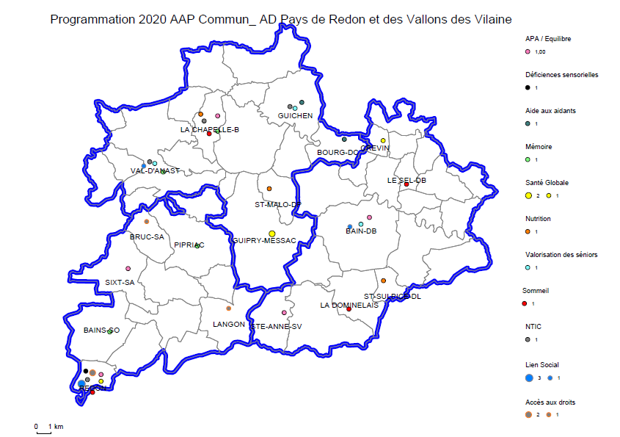

Carto AD Brocéliande
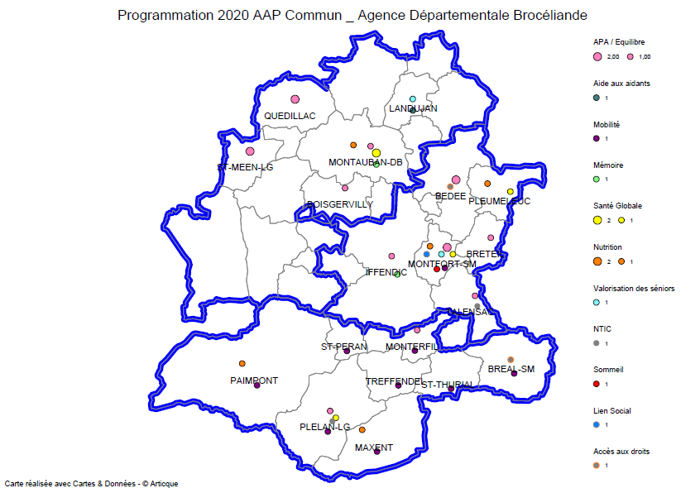

Carto AD Fougères
